Sommaire
Psicocap : Profil sociosanitaire |  |  | Territoire couvert par le projet Psicocap
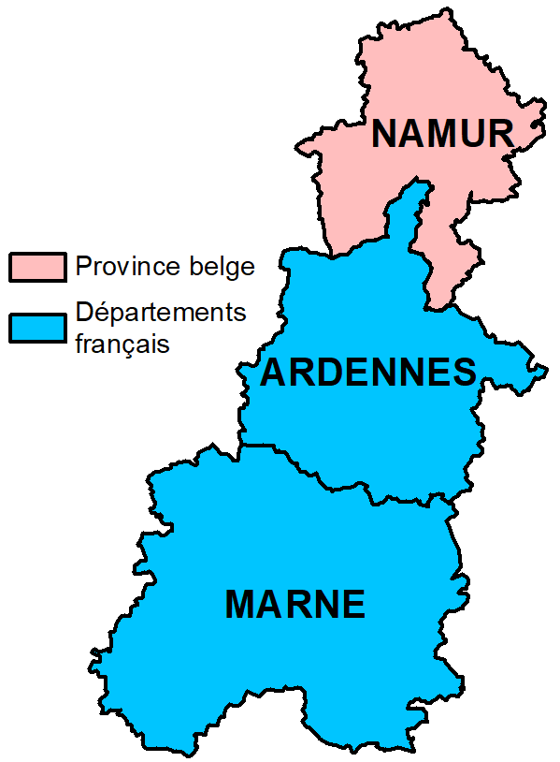
Epidémiologie descriptive du handicap en général
Reconnaissance administrative | Indicateurs sur le handicap en général | Métadonnées_handicap
Scolarisation
Allocations et autres droits
Limitations liées à des problème de santé
Restrictions motrices
Incapacité à effectuer les activités élémentaires
Maladies chroniques
Epidémiologie descriptive du handicap psychique
Reconnaissance administrative | Indicateurs sur le handicap psychique | Métadonnées_handicap psychique
Scolarisation
Allocations
Etat de santé mentale
Maladies chroniques
Consommations de soins
Hospitalisations
Mortalité

